303&107
序号 | 107管脚 | 303管脚 | 名称 | 功能 | 上下拉
1 | VBAT | VBAT | VBAT | MCU_3V3 |  | 注意 | 1 | 每个芯片电源处添加：磁珠，滤波电容（22uf和100pf）
2 | PC13 | PC13 |  | STM32_I2C1_WP |  |  | 2 | 添加LED指示灯
3 | PC14 | PC14 |  |  |  |  | 3 | 电平转换上拉电阻不要超过4.7k，最好两侧都上拉
4 | PC15 | PC15 |  |  |  | 解除保护 | 1 | 密码：123456
5 | OSC_IN | OSC_IN | OSC_IN | 外部晶振：OSC_IN |  | 资源 | 1 | 串口：4个（大屏、小屏、RS485、无线模块）
6 | OSC_OUT | OSC_OUT | OSC_OUT | 外部晶振：OSC_OUT |  |  | 2 | II2：1个（外置FLASH）
7 | NRST | NRST | NRST | 复位脚 | pull up |  | 3 | HX711-GPIO：16个（8*2（CLK+DATA））
8 | PC0 | PC0 | GPIO | 外部按键：KEY1 | pull up |  | 4 | LED-GPIO：6个
9 | PC1 | PC1 | GPIO | 外部按键：KEY2 | pull up |  | 5 | KEY-GPIO：2个
10 | PC2 | PC2 |  |  |  |  | 6 | RUN-GPIO：1个
11 | PC3 | PC3
12 | VREF- | VREF- | VREF- | MCU_GND
13 | VDDA | VDDA | VDDA | MCU_3V3
14 | PA0 | PA0 | GPIO | 程序运行：RUN0
15 | PA1 | PA1
16 | PA2 | PA2 | USART2_TX | 显示屏2通信：USART2_TX | pull up
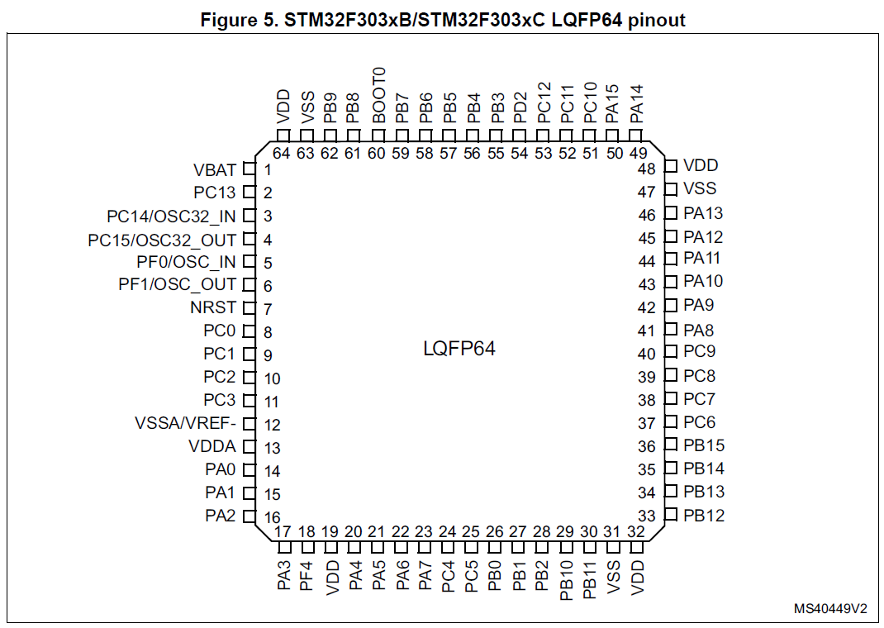
17 | PA3 | PA3 | USART2_RX | 显示屏2通信：USART2_RX | pull up
18 | PF4 | VSS_4 |  | GND
19 | VDD | VDD | VDD | MCU_3V3
20 | PA4 | PA4 | GPIO | HX711_6_CLK | pull up
21 | PA5 | PA5 | GPIO | HX711_6_DATA | pull up
22 | PA6 | PA6 | GPIO | HX711_5_CLK | pull up
23 | PA7 | PA7 | GPIO | HX711_5_DATA | pull up
24 | PC4 | PC4 | GPIO | 显示屏1通信：USART1_TX | pull up
25 | PC5 | PC5 | GPIO | 显示屏1通信：USART1_RX | pull up
26 | PB0 | PB0 | GPIO | HX711_8_CLK | pull up
27 | PB1 | PB1 | GPIO | HX711_8_DATA | pull up
28 | PB2 | PB2 | GPIO | STM32_RS485_EN | pull up
29 | PB10 | PB10 | USART3_TX | RS485总线：USART3_TX | pull up
30 | PB11 | PB11 | USART3_RX | RS485总线：USART3_RX | pull up
31 | VSS | VSS | VSS2 | MCU_GND
32 | VDD | VDD | VDD | MCU_3V3
33 | PB12 | PB12 | GPIO | LED灯控制：SRCLK | pull up
34 | PB13 | PB13 | GPIO | LED灯控制：SRCLR | pull up
35 | PB14 | PB14 | GPIO | LED灯控制：OE | pull up
36 | PB15 | PB15 | GPIO | LED灯控制：RCLK | pull up
37 | PC6 | PC6 | GPIO | LED灯控制：QH3 | pull up
38 | PC7 | PC7 | GPIO | LED灯控制：SER0 | pull up
39 | PC8 | PC8 | GPIO | HX711_7_CLK | pull up
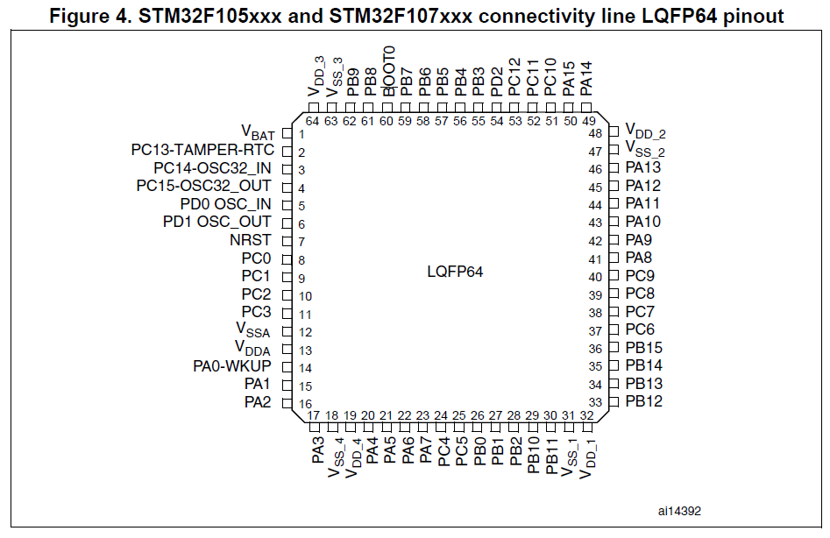
40 | PC9 | PC9 | GPIO | HX711_7_DATA | pull up
41 | PA8 | PA8 |  | OTG_FS_SOF
42 | PA9 | PA9 |  | OTG_FS_VBUS
43 | PA10 | PA10 |  | OTG_FS_ID
44 | PA11 | PA11 |  | OTG_FS_DM
45 | PA12 | PA12 |  | OTG_FS_DP
46 | PA13 | PA13 | SWDIO | SW烧录：program | pull up
47 | VSS | VSS | VSS3 | MCU_GND
48 | VDD | VDD | VDD | MCU_3V3
49 | PA14 | PA14 | SWCLK | SW烧录：program | pull down
50 | PA15 | PA15 | GPIO | HX711_1_CLK | pull up
51 | PC10 | PC10 | UART4_TX | 无线模块：UART4_TX | pull up
52 | PC11 | PC11 | UART4_RX | 无线模块：UART4_RX | pull up
53 | PC12 | PC12 | GPIO | HX711_1_DATA | pull up
54 | PD2 | PD2 | GPIO | HX711_2_CLK | pull up
55 | PB3 | PB3 | GPIO | HX711_2_DATA | pull up
56 | PB4 | PB4 | GPIO | HX711_4_CLK | pull up
57 | PB5 | PB5 | GPIO | HX711_4_DATA | pull up
58 | PB6 | PB6 | GPIO | HX711_3_CLK | pull up
59 | PB7 | PB7 | GPIO | HX711_3_DATA | pull up
60 | BOOT0 | BOOT0 | BOOT0 | BOOT0:0-flash | pull down
61 | PB8 | PB8 | I2C1_SCL | 外部FLASH：I2C1_SCL | pull up
62 | PB9 | PB9 | I2C1_SDA | 外部FLASH：I2C1_SDA | pull up
63 | VSS | VSS | VSS1 | MCU_GND
64 | VDD | VDD | VDD | MCU_3V3

UART
